Blad1
Beställning av Hoodie och mössa

OBS! Beställ senast 14 mars
Betalning sker vid
leverans till klubben
Mer info när tröjorna
har levererats
Ett önskemål från klubbens ungdomar var att vi skulle ta fram en Hoodie med älg på ryggen.
Så här blev resultatet, hoppas Ni tycker att det blev snyggt och vill bära dessa jackor
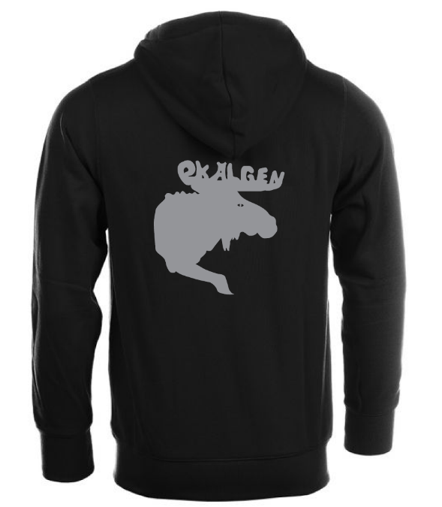
Även en "beanie" mössa finns nu att köpa.
Fyll i blanketten och
skicka tillbaka till
jeanette.carlsson@live.se
Notera även att webshopen
är öppen för beställning av
tävlings- och träningskläder
till 14 mars
https://www.signsport.se/180-ok-aelgen
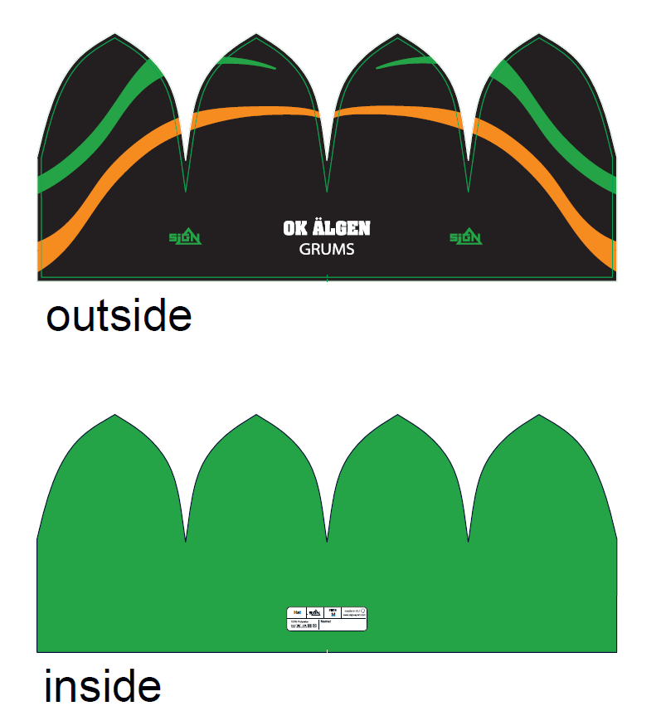

Beställare:
Tel.nr:
e-mejl:
Modelltyper
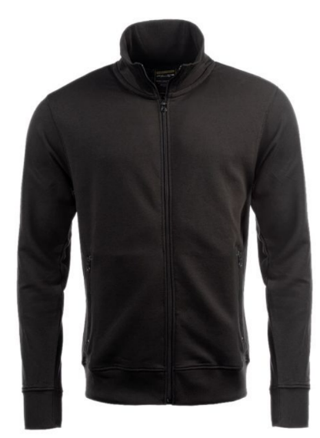
Hoodjacka med blixtlås |  | Hoodie klassisk |  | Sweatshirtjacka med blixtlås utan huva
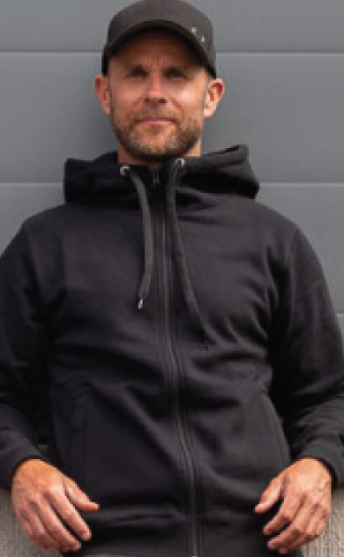 |  | 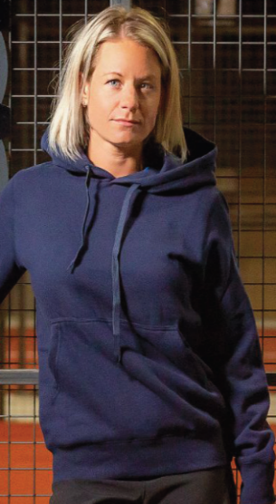
450:-
Storlek | Antal | Storlek | Antal | Storlek | Antal
120 cl |  | 120 cl |  | XS
130 cl |  | 130 cl |  | S
140 cl |  | 140 cl |  | M
150 cl |  | 150 cl |  | L
160 cl |  | 160 cl |  | XL
XS |  | XS |  | XXL
S |  | S |  | XXXL
M |  | M |  | XXXXL
L |  | L |  | XXXXXL
XL |  | XL
XXL |  | XXL
XXXL |  | XXXL
XXXXL |  | XXXXL
XXXXXL |  | XXXXXL
 |  |  | 149:-
Mössa | Antal

Har ni några frågor! Ring mig! Jeanette 070-22 36 170

